MOBI
 | прайс-лист от 01 января 2026 года.

Металлокаркас: толщина металла 2мм
Опоры – сечение (мм) 40х40
Колесные опоры- D50, прорезиненные со стопором
Цвет металлокаркаса* - белый , антрацит, металлик, черный, заказной
Столешницы 22мм**- белый, бук, дуб венге,орех, серый ,ясень шимо
Столешницы 25мм**- белый, графит, кронберг, лиственница, дуб сафари, сосна винтер, таксония
Артикул | Вид | Наименование изделия | Размеры (Ш*Гл*В), мм | Толщина столешницы
 |  |  |  | 22мм | 25мм

МБ-80.70 |  | Стол мобильный складной | 800х700х750 | 18,531 | 19,828
МБ-100.70 |  | Стол мобильный складной | 1000х700х750 | 18,914 | 20,407
МБ-120.70 |  | Стол мобильный складной | 1200х700х750 | 19,336 | 21,213
МБ-140.70 |  | Стол мобильный складной | 1400х700х750 | 20,194 | 21,923
МБ-160.70 |  | Стол мобильный складной | 1600х700х750 | 20,851 | 22,917
МБ-140.70Р |  | Стол мобильный складной радиусный | 1400х700х750 | 20,790 | 22,191
МБ-160.70Р |  | Стол мобильный складной радиусный | 1600х700х750 | 21,160 | 23,024
МБ-01Ф |  | Комплект соединителей столов |  | 592
МБ-127.58Т |  | Стол трапеция мобильный складной радиусный | 1278х585х750 | 15,628 | 16,940
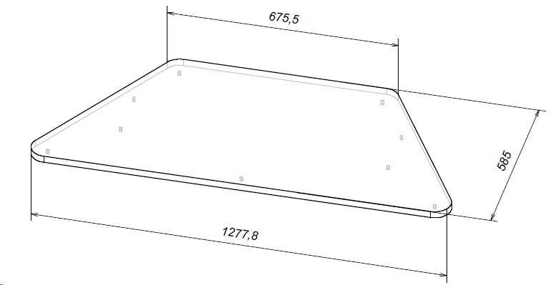
* Складская программа - антрацит, белый
**Складская программа:
22мм- ясень шимо, белый
25мм- графит, таксония

